F) 2
Formato: Trabajadores Ocupando Plazas que Superan el Número de Horas de Compatibilidad Autorizadas |  |  |  |  |  |  |  |  |  |  |  |  |  | ENTIDAD FEDERATIVA: Baja California
Fondo de Aportaciones para la Educación Tecnológica y de Adultos/Instituto Nacional para la Educación de los Adultos (FAETA/INEA) |  |  |  |  |  |  |  |  |  |  |  |  |  |  |  |  | 4to Trimestre 2015

Entidad Federativa | RFC | CURP | Nombre | Clave integrada | Clave Presupuestal |  |  |  |  |  |  | CT | Nombre CT | Turno CT | Periodo |  | Total de Horas en el CT | Horas de compatibilidad de la categoría
 |  |  |  |  | Partida Presupuestal | Código de Pago | Clave de Unidad | Clave de Sub Unidad | Clave de Categoría | Horas Semana Mes | Número de Plaza |  |  |  | Desde | Hasta

NO APLICA

Total Personas : |  |  |  |  |  |  |  |  | Total Plazas :

Fuente : Información proporcionada por las Entidades Federativas

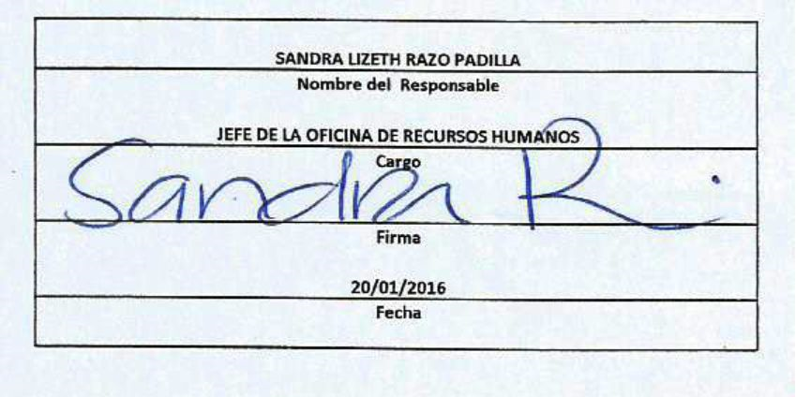

 |  |  |  |  | NOTA:
 |  |  |  |  | En este período no se registraron trabajadores Ocupando Plazas que Superan el Número de Horas
 |  |  |  |  | de Compatibilidad Autorizadas.

